実行結果

①初期状態 | ②お金追加モード | ③管理者モード
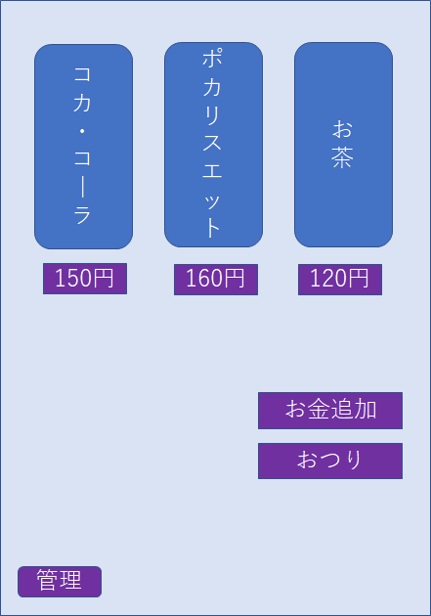
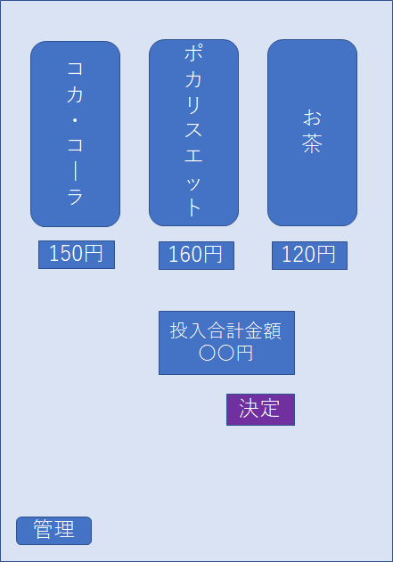
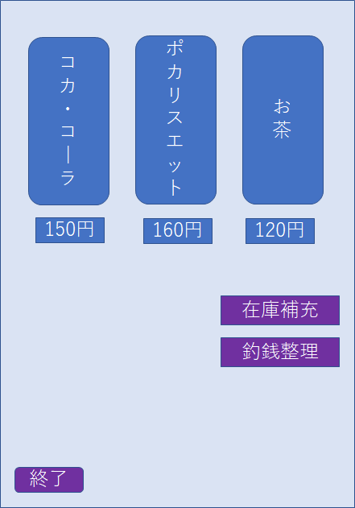

160円

売切れ
○○個
○○個
○○個

